SCR-201_一覧
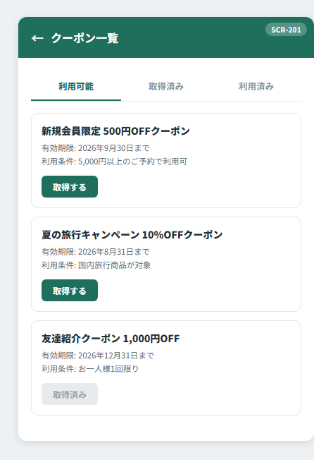
SCR-201 クーポン一覧画面

SCR-202_詳細
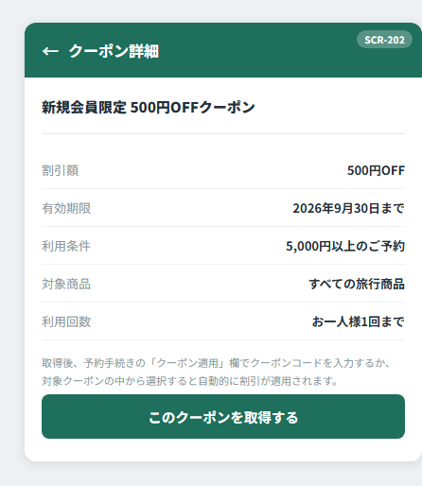
SCR-202 クーポン詳細画面

SCR-203_完了
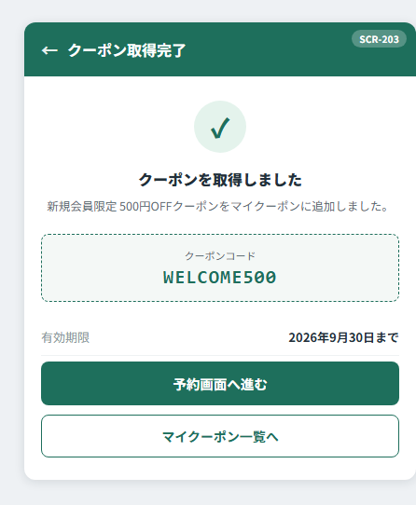
SCR-203 クーポン取得完了画面

SCR-204_エラー
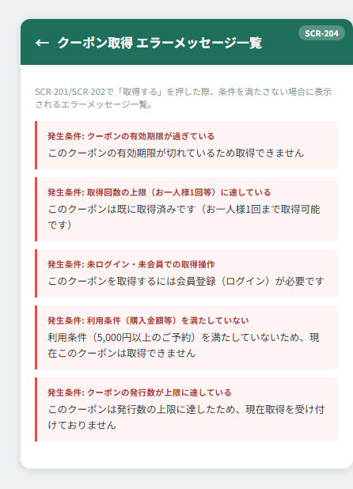
SCR-204 クーポン取得 エラーメッセージ一覧

